conformal_predictions_PUNCC_TabNet
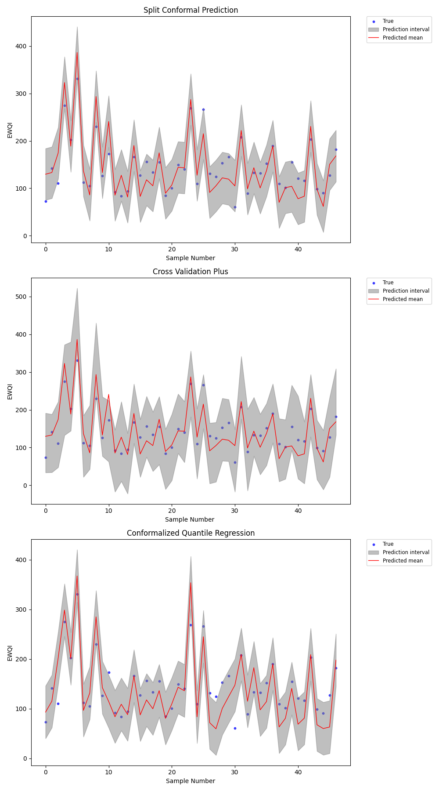

prediction_MAPIE_analysis_tabnet_2
